상품제안서
80x80 컬러점착메모지 | 상품코드: F24467

 |  |  |  |  |  |  | 02-412-0044 | www.easy1.co.kr
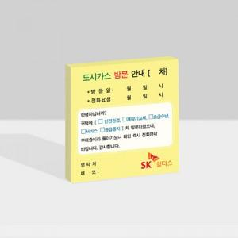

【상세/제작정보】 | <p><span style="font-size: 14pt;"><b>* 내지 단면 풀칼라인쇄</b></span></p><p><span style="font-size: 14pt;"><b>* 배송비 1box 1000개 - 5000원 별도</b></span></p>

【인쇄/포장옵션】 | 풀칼라 / OPP(비닐)

【공급단가】 | 수량 | 1,000~ | 2,000~ | 3,000~ | 5,000~ | 10,000~
*VAT별도 | 20매 | 442원 | 430원 | 420원 | 400원 | 390원
 | 30매 | 520원 | 510원 | 500원 | 480원 | 460원
 | 50매 | 650원 | 640원 | 620원 | 600원 | 570원
 | 100매 | 1,030원 | 1,010원 | 980원 | 940원 | 900원

【상품 URL】 | http://www.easy1.co.kr/src/goods_detail.php?gdno=24467

